Sheet1
话不多说，直接进入正题

博主端主页面设计就如知乎主页一致就行，带上动态、回答、收藏、关注即可
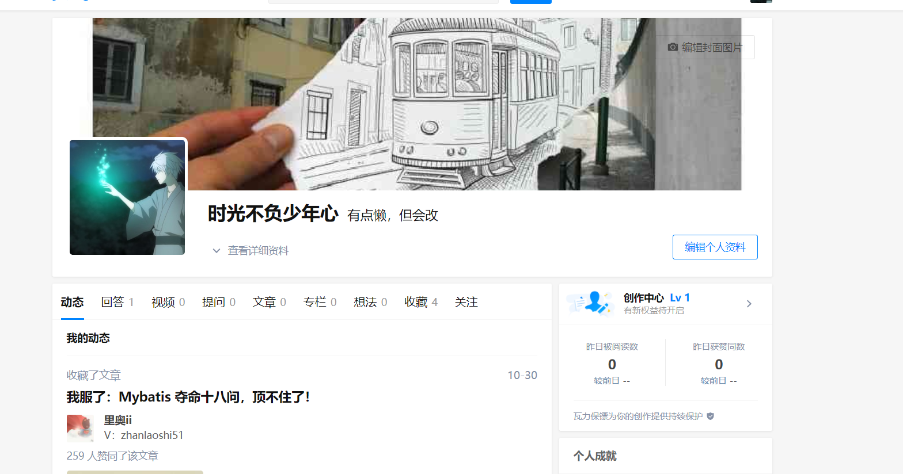

博主端具有单独的写博客页面及修改、删除博客（注意：此处一定要加保存草稿功能，这个我们具体探究一下）等的功能

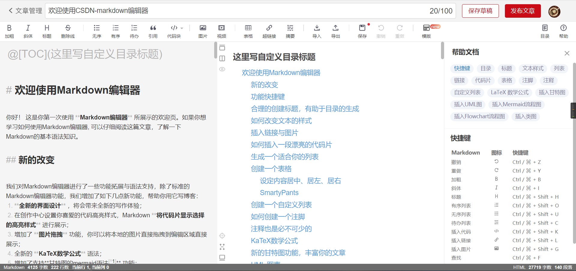

修改也如上图即可，删除页面可按照github上的删除来做，删除博客需要确认
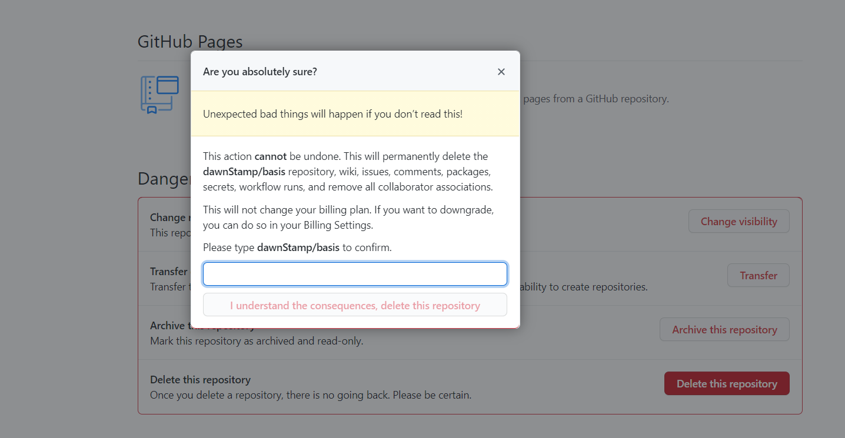

草稿箱功能待定

